P3
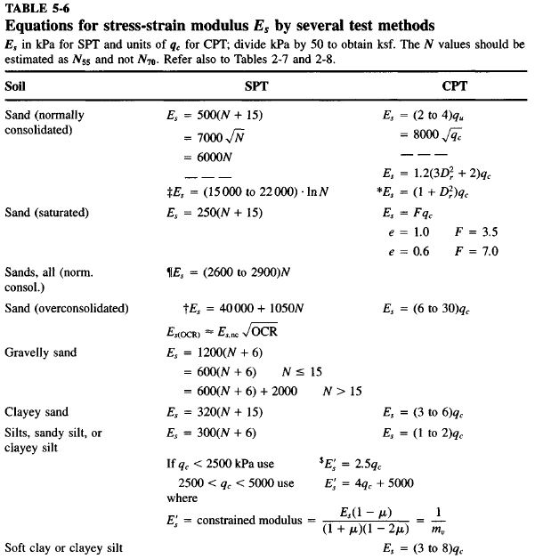
CORRELACIÓN GEOTÉCNICA DE PARÁMETROS GEOMECÁNICOS
MEMORIAS DE CÁLCULO

Parámetro: |  | Ángulo de Fricción Interna (ø°) a partir del Standard Penetratión Testing (S.P.T.).
Proyecto: |  | CONSTRUCCIÓN DE UNA CASA CAMPESTRE DE 2 NIVELES UBICADA EN LA PARCELACIÓN EL LEÓN LOTE 17 VEREDA EL TAMBO ZONA RURAL DEL MUNICIPIO DE SAN PEDRO DE LOS MILAGROS - ANT
Fecha: |  | Mar-26 |  |  | Peso del Martinete (Kg): |  | 63.5 | ZNF(m)= | Método de Cálculo: |  | Gonzales 1999 |  | Seed Idriss (Marcuson) (Cn <=2)
Sondeo: |  | P-1 |  |  | Altura de caída (m): |  | 0.76 | N.A. |  |  |  |  | Kishida ajustada a e=45%
Z(m) | g (kN/m3) | sv (kPa) | m (kPa) | s´v (kPa) | N(campo) | N1(Confina) | Rs | K (Marcuson) | Cn | N1(45) | f'eq (°) | t (kPa) | E (MPa) | f' (°) | Suelo
0.45 | 15.00 | 6.75 | 0 | 6.75 | 7 | 13 | 0.0675 | 1.41 | 1.90 | 12 | 27 | 3.5 | 4.8 | 27.46 | Capa vegetal y materia orgánica
1.45 | 16.00 | 23.2 | 0 | 23.2 | 8 | 12 | 0.232 | 1.41 | 1.49 | 12 | 27 | 11.8 | 7.8 | 27.03 | ceniza volcanica
2.45 | 17.00 | 40.2 | 0 | 40.2 | 15 | 20 | 0.402 | 1.41 | 1.30 | 18 | 30 | 23.3 | 9.6 | 30.11 | Limo arenoso con colores desde el gris claro hasta naranja de origen residual de roca
3.45 | 17.00 | 57.2 | 0 | 57.2 | 19 | 23 | 0.572 | 1.41 | 1.19 | 21 | 31 | 34.9 | 10.4 | 31.36
4.45 | 17.00 | 74.2 | 0 | 74.2 | 23 | 25 | 0.742 | 1.41 | 1.10 | 23 | 32 | 46.5 | 10.9 | 32.05 |  | 0.217
5.45 | 17.00 | 91.2 | 0 | 91.2 | 26 | 27 | 0.912 | 1.41 | 1.03 | 25 | 33 | 58.5 | 11.3 | 32.68
6.45 | 17.00 | 108.2 | 0 | 108.2 | 29 | 29 | 1.082 | 0.92 | 0.97 | 27 | 33 | 71.0 | 11.8 | 33.25

Cordialmente

EDWIN MARIN MONTOYA
Ingeniero Civil
MP 05202-254406

